Estadísticas
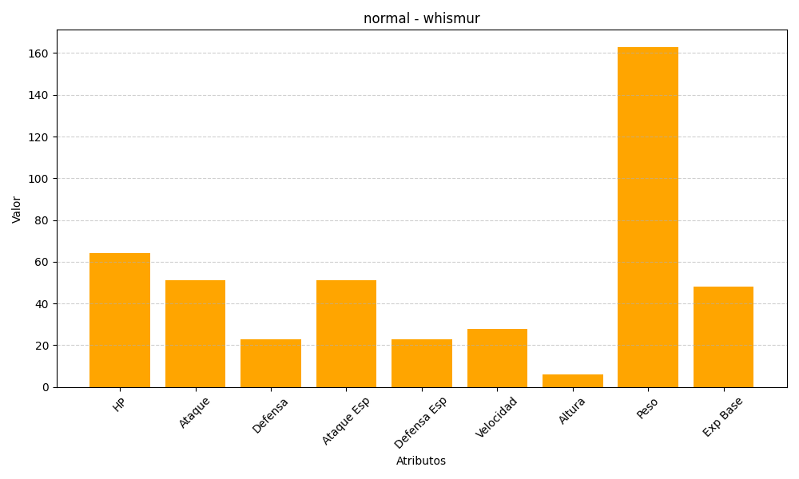
ID | Nombre | Tipo | HP | Ataque | Defensa | Ataque Especial | Defensa Especial | Velocidad | Altura | Peso | Experiencia Base
293 | whismur | normal | 64 | 51 | 23 | 51 | 23 | 28 | 6 | 163 | 48

